入力シート１
◎入力シート１【法人・個人事業主共通】
 |  |  |  | 種別 | 個人事業主
 |  |  |  |  |  | (単位 円）
 | ２年前 | １年前 | 直近期末 | １年後 | ２年後 | ３年後
 | (R 年 月期) | (R 年 月期) | (R 年 月期) | (R 年 月期) | (R 年 月期) | (R 年 月期)
①売上高 |  |  | 0 | 0 | 0 | 0
★入力方法
・数式が入っているセルがあります（入力不可です）。
・このページでは、黄色のセルが入力可能です。
・水色のセルは、入力シート２から自動で転記されます。
・貼付用のシートでは、各項目において千円未満を四捨五入して千円
単位で計算されますので、このシートの数値とは不一致の場合も
あります。
既存事業
新規事業 | - | - | -
②売上原価 |  |  | 0 | 0 | 0 | 0
既存事業
新規事業 | - | - | -
③売上総利益 |  |  | 0 | 0 | 0 | 0
★記入のポイント ※個人事業主の場合は別シートをご確認ください
⑥「経常利益」
・決算書の経常利益と同値となります。
⑨「設備投資額」 ⑩「運転資金」
・設備投資計画及び運転資金計画に記載の金額を新規事業欄に入れてください。
⑬「従業員数」
・正社員に準じた労働形態である場合には、従業員数に含めてください。その場合、勤務時間により人数を調整してください。（４時間勤務パート２名 → 従業員数を＋１名のように調整）
・派遣労働者や短時間労働者に係る経費を人件費に算入した場合は、従業員数にも加える必要があります。（勤務時間による調整が必要）
・常勤役員及び個人事業主も従業員数に含みます。
・既存事業と新規事業を兼任する方がいる場合や、従業員数が1名の場合には、既存事業と新規事業とで按分して記入してください（0.6人と0.4人など）。
⑦、⑧、⑪
・入力シート２より入力可能です。
既存事業 |  |  | 0 | 0 | 0 | 0
新規事業 | - | - | - | 0 | 0 | 0
④販売費及び一般管理費 |  |  | 0 | 0 | 0 | 0
既存事業
新規事業 | - | - | -
⑤営業利益 |  |  | 0 | 0 | 0 | 0
既存事業 |  |  | 0 | 0 | 0 | 0
新規事業 | - | - | - | 0 | 0 | 0
⑥経常利益
⑦給与支給総額 |  |  | 0 | 0 | 0 | 0
既存事業 |  |  | 0 | 0 | 0 | 0
新規事業 | - | - | - | 0 | 0 | 0
⑧人件費 |  |  | 0 | 0 | 0 | 0
既存事業 |  |  | 0 | 0 | 0 | 0
新規事業 | - | - | - | 0 | 0 | 0
⑨設備投資額 | - | - | - | 0 | 0 | 0
既存事業 | - | - | -
新規事業 | - | - | -
⑩運転資金 | - | - | - | 0 | 0 | 0
既存事業 | - | - | -
新規事業 | - | - | -
⑪減価償却額（普通償却） |  |  | 0 | 0 | 0 | 0
既存事業 |  |  | 0 | 0 | 0 | 0
新規事業 | - | - | - | 0 | 0 | 0
⑪減価償却額（特別償却） |  |  | 0 | 0 | 0 | 0
既存事業 |  |  | 0 | 0 | 0 | 0
新規事業 | - | - | - | 0 | 0 | 0
⑫付加価値額 |  |  | 0 | 0 | 0 | 0
既存事業 |  |  | 0 | 0 | 0 | 0
新規事業 | - | - | - | 0 | 0 | 0
⑬従業員数 |  |  | 0.0 | 0.0 | 0.0 | 0.0
既存事業
新規事業 | - | - | -
⑭一人当たり付加価値額
既存事業
新規事業
⑮資金調達額 | - | - | - | 0 | 0 | 0 | ★チェック（⑮資金調達額＝⑨設備投資額＋⑩運転資金になっているか）
今次補助金 | - | - | - |  | - | - | 直近 | 1年後 | 2年後 | 3年後
自己資金 |  |  |  |  |  |  |  | ○ | ○ | ○
金融機関借入 | - | - | -
その他 | - | - | -

入力シート２【個人事業主用】
◎入力シート２（給与支給総額・人件費・減価償却費）【個人事業主用】

★入力方法
・数式が入っているセルがあります（入力不可です）。
・このページでは、黄色のセルが入力可能です。
・数値は円単位で記載してください。
⑦給与支給総額
◎既存事業（１年後～３年後は合計の入力のみでも構いません） |  |  |  |  |  | (単位 円）
 | ２年前 | １年前 | 直近期末 | １年後 | ２年後 | ３年後
給与賃金⑳
専従者給与㊳
青色申告控除前の所得金額㊸
合計 | 0 | 0 | 0
★記入のポイント
⑦「給与支給総額」
・青色申告決算書の
⑳給与賃金＋㊳専従者給与＋㊸青色申告特別控除前の所得額
⑧「人件費」
・青色申告決算書の
⑲福利厚生費＋⑳給与賃金＋○法定福利費＋㊳専従者給与
⑪「減価償却費」
・青色申告決算書の
⑱減価償却費＋○リース料＋○繰延償却資産
◎新規事業（１年後～３年後は合計の入力のみでも構いません）
 | ２年前 | １年前 | 直近期末 | １年後 | ２年後 | ３年後
給与賃金⑳
専従者給与㊳
青色申告控除前の所得金額㊸
合計

⑧人件費
◎既存事業（１年後～３年後は合計の入力のみでも構いません）
 | ２年前 | １年前 | 直近期末 | １年後 | ２年後 | ３年後
福利厚生費⑲
給与賃金⑳ | 0 | 0 | 0
専従者給与㊳ | 0 | 0 | 0
法定福利費
合計 | 0 | 0 | 0

◎新規事業（１年後～３年後は合計の入力のみでも構いません）
 | ２年前 | １年前 | 直近期末 | １年後 | ２年後 | ３年後
福利厚生費⑲
給与賃金⑳
専従者給与㊳
法定福利費
合計

⑪減価償却費
◎既存事業（１年後～３年後は小計の入力のみでも構いません）
 | ２年前 | １年前 | 直近期末 | １年後 | ２年後 | ３年後
減価償却費
リース料※
繰延資産償却
その他
普通償却（小計） | 0 | 0 | 0
特別償却（小計）
合計 | 0 | 0 | 0 | 0 | 0 | 0
※地代・家賃以外の賃借料を含めてください（賃借料から地代・家賃を除けない場合は含みません）

◎新規事業（１年後～３年後は小計の入力のみでも構いません）
 | ２年前 | １年前 | 直近期末 | １年後 | ２年後 | ３年後
減価償却費
リース料※
繰延資産償却
その他
普通償却（小計）
特別償却（小計）
合計 |  |  |  | 0 | 0 | 0
※地代・家賃以外の賃借料を含めてください（賃借料から地代・家賃を除けない場合は含みません）

個人事業主の計算方法
★個人事業主の場合の計算方法
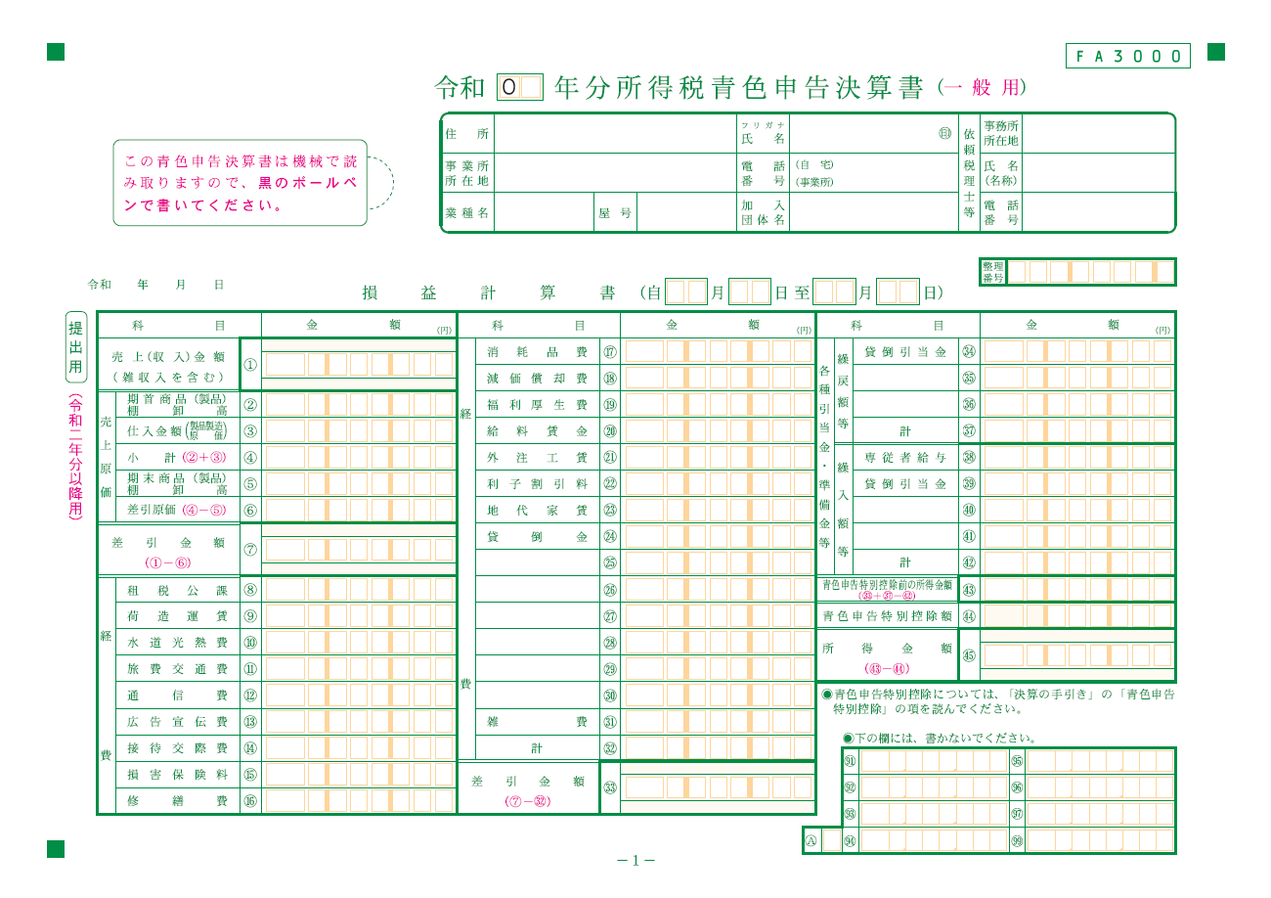
★計算方法
①「売上高」
・青色申告決算書の①売上（収入）金額
②「売上原価」
・青色申告決算書の⑥差引原価
③「売上総利益」
・①「売上高」－②「売上原価」
（＝青色申告決算書の⑦差引金額）
④「販売費及び一般管理費」
・青色申告決算書の
㉜経費計－㉒利子割引料－㊲繰戻額等計＋㊷繰入額等計
⑤「営業利益」
・③「売上総利益」－④「販売費及び一般管理費」
⑥「経常利益」
・⑤「営業利益」から青色申告決算書の㉒利子割引料を引いてください。
⑦「給与支給総額」
・青色申告決算書の
⑳給与賃金＋㊳専従者給与＋㊸青色申告特別控除前の所得額
⑧「人件費」
・青色申告決算書の
⑲福利厚生費＋⑳給与賃金＋○法定福利費＋㊳専従者給与
⑪「減価償却費」
・青色申告決算書の
⑱減価償却費＋○リース料＋○繰延償却資産

